상품제안서
리유저블 4종 | 상품코드: F31872

 |  |  |  |  |  |  | 02-412-0044 | www.easy1.co.kr
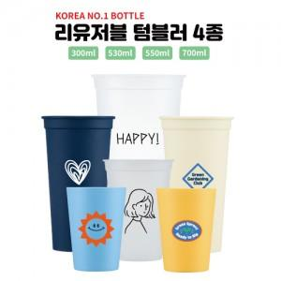

【상세/제작정보】 | 캡 없이 몸체만 출고됩니다 개별인박스 없음 / 선물포장불가 5,000개 이상 바디 색상 변경 가능(추가비용 발생)

【인쇄/포장옵션】 | 실크 / 포장불가능

【공급단가】 | 수량 | 300~ | 500~ | 1,000~ | 3,000~ | 5,000~
*VAT별도 | 300ml | 660원 | 630원 | 610원 | 590원 | 570원
 | 530ml | 790원 | 760원 | 740원 | 710원 | 680원
 | 550ml | 820원 | 790원 | 770원 | 740원 | 710원
 | 700ml | 900원 | 870원 | 840원 | 810원 | 780원

【상품 URL】 | https://dev.easy1.co.kr:443/src/goods_detail.php?gdno=31872

